카카오선물하기_카드형
플랫폼 | 순위 | 1위 | 2위 | 3위 | 4위 | 5위 | 6위 | 7위 | 8위 | 9위 | 10위
건강식품·영양제 | 썸네일 | 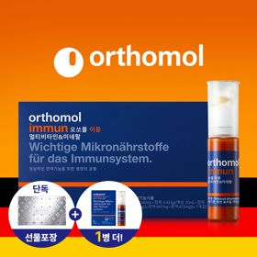 | 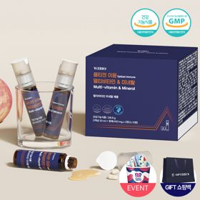 | 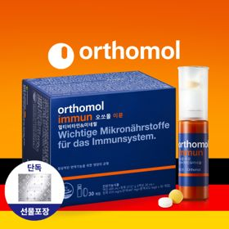 | 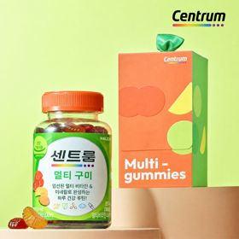 | 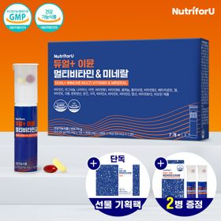 | 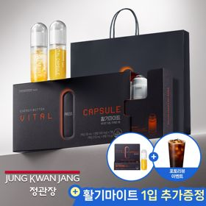 | 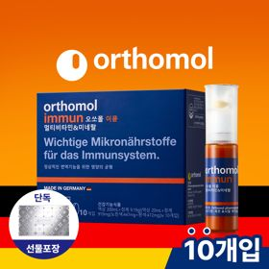 | 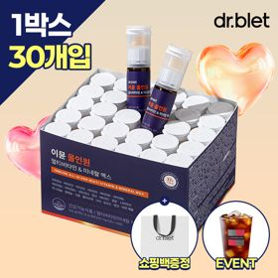 | 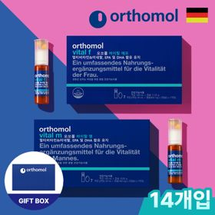 | 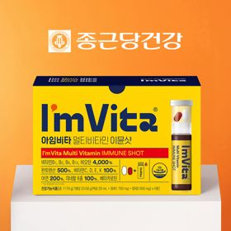
 | 카테고리 | 멀티비타민/종합비타민 | 멀티비타민/종합비타민 | 멀티비타민/종합비타민 | 멀티비타민/종합비타민 | 멀티비타민/종합비타민 | 홍삼/인삼 | 멀티비타민/종합비타민 | 멀티비타민/종합비타민 | 기타/특수목적 | 멀티비타민/종합비타민
 | 브랜드 | 오쏘몰 | 옵티젠 | 오쏘몰 | 센트룸 | 뉴트리포유 | 정관장 | 오쏘몰 | 닥터블릿 | 오쏘몰 | 종근당건강
 | 상품명 | 독일 명품 비타민 오쏘몰 이뮨 멀티비타민&미네랄 8입(7+1) - 추석 기프트 에디션 (공식수입) | "한국인 맞춤 명품 비타민" 옵티젠 이뮨 멀티비타민&미네랄 10입 / 1박스 (+GIFT 쇼핑백) | 독일 명품 비타민 오쏘몰 이뮨 멀티비타민&미네랄 30입 - 추석 기프트 에디션 (공식수입) | [센트룸] 맛있는 멀티비타민 미네랄 멀티구미 (80구미) | 명품 비타민 뉴트리포유 듀얼+ 이뮨 종합 멀티비타민&미네랄 7입+2입 증정 - 선물하기 단독 에디션 | 신상비타민선물 [정관장] 활기마이트(액상30ml+분말500mg) 7입 + [증정] 1입 | 독일 명품 비타민 오쏘몰 이뮨 멀티비타민&미네랄 10입 - 추석 기프트 에디션 (공식수입) | "올인원 명품비타민" 이뮨비타민 올인원 멀티비타민&미네랄 프로 30병+쇼핑백증정 | 오쏘몰 바이탈 m/f 남성/여성 선택가능 14입 - 시그니처 기프트 에디션 (공식수입) | 비타민 선물 추천 아임비타 멀티비타민 이뮨샷 1박스(5입) / 비타민선물 응원선물 에너지 선물 직장동료 선물
 | 판매가 | 34,000원 | 26,900원 | 105,000원 | 24,000원 | 19,900원 | 35,000원 | 43,900원 | 52,900원 | 59,800원 | 15,900원
 | 링크 | 바로가기 | 바로가기 | 바로가기 | 바로가기 | 바로가기 | 바로가기 | 바로가기 | 바로가기 | 바로가기 | 바로가기

플랫폼 | 순위 | 1위 | 2위 | 3위 | 4위 | 5위 | 6위 | 7위 | 8위 | 9위 | 10위
다이어트·이너뷰티 | 썸네일 | 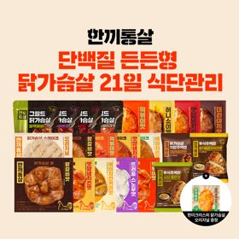 | 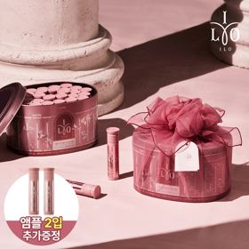 | 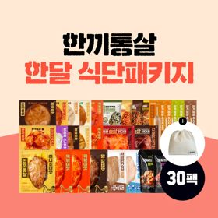 | 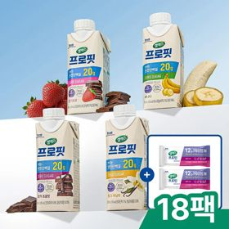 | 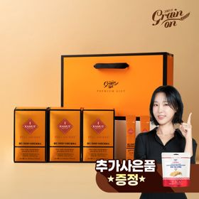 | 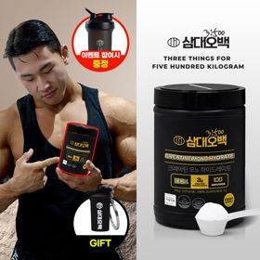 | 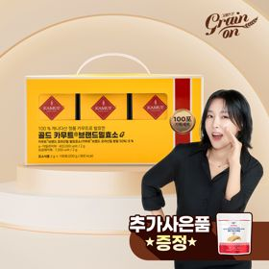 | 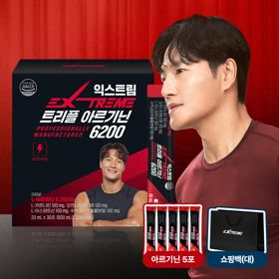 | 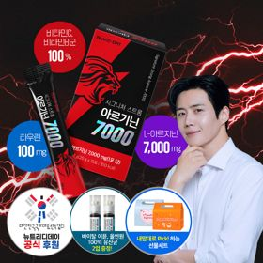 | 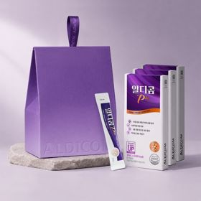
 | 카테고리 | 다이어트/체중관리 | 피부/미용 | 다이어트/체중관리 | 다이어트/체중관리 | 기타/특수목적 | 다이어트/체중관리 | 기타/특수목적 | 다이어트/체중관리 | 다이어트/체중관리 | 기타/특수목적
 | 브랜드 | 한끼통살 | 아일로 | 한끼통살 | 셀렉스 | 그레인온 | 삼대오백 | 그레인온 | 익스트림 | 뉴트리디데이 | 알디콤
 | 상품명 | [한끼통살] 단백질 든든형 닭가슴살 21일 식단관리+(증정)현미크리스피 닭가슴살 오리지널 1개 | 2입 추가 증정 "선물하기 1등 콜라겐" 아일로 타입1 콜라겐 비오틴 앰플 28일분 오간자 에디션+ 앰플 2입 추가 증정 | [한끼통살] 닭가슴살 한달 식단패키지 30팩+(증정)보냉백 | 셀렉스 프로핏 맛있는 완전단백질 250ml 18팩 딸기초코/모카초콜릿/밀크바닐라/바나나 택1+베리오트바 2EA | [그레인온] 골드 카무트 브랜드밀 효소 3개월(+선물포장) +파로저당 단백칩 증정 | [운동선물/헬스] 삼대오백 모노 크레아틴 100서빙 운동 필수템 +키링증정 | [그레인온] 골드 카무트 브랜드밀효소G 3개월분+10포증정(총100포) + 파로저당단백칩 증정 | 아르기닌 증정 남친 활력선물 대한민국 NO.1 김종국 트리플아르기닌 6200 (30포) + 아르기닌 추가 증정 | "이게 바로 찐! 초고함량" 액상스틱 L-아르기닌 7000 3박스 [케이스 동봉] | [단독] 알디콤Plus 숙취해소제 선물세트 (5포입x3개)
 | 판매가 | 32,900원 | 65,900원 | 46,900원 | 27,900원 | 46,900원 | 17,900원 | 24,900원 | 45,000원 | 30,900원 | 33,200원
 | 링크 | 바로가기 | 바로가기 | 바로가기 | 바로가기 | 바로가기 | 바로가기 | 바로가기 | 바로가기 | 바로가기 | 바로가기

다이소몰_카드형
플랫폼 | 순위 | 1위 | 2위 | 3위 | 4위 | 5위 | 6위 | 7위 | 8위 | 9위 | 10위
다이소몰 | 썸네일 |  | 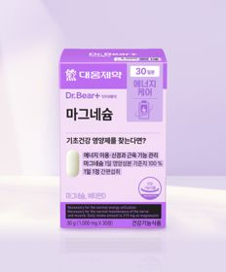 | 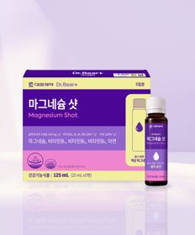 |  |  |  |  |  | 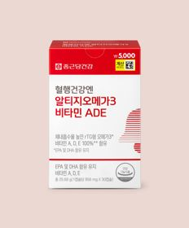
 | 카테고리 | 기타/특수목적 | 마그네슘 | 마그네슘 | 루테인/눈건강 | 기타/특수목적 | 다이어트/체중관리 | 프로바이오틱스/유산균 | 멀티비타민/종합비타민 | 루테인/눈건강 | 기타/특수목적
 | 브랜드 | 종근당건강 | 대웅제약 | 대웅제약 | 대웅제약 | 종근당건강 | 이너뷰 바이 리튠 | 유한양행 | 종근당건강 | 종근당건강 | 판티오
 | 상품명 | 종근당건강 관절연골엔 MSM 60정 30일분 | 대웅제약 마그네슘 30정 30일분 | 대웅제약 마그네슘 샷 25ml x 5병 5일분 | 대웅제약 식물성 뉴티지 오메가3 30캡슐 30일분 | 종근당건강 락토핏 골드 | LG생활건강 이너뷰 다이어트 가르시니아 10포 | 유한양행 장건강 생유산균 30캡슐 30일분 | [김우빈 PICK] 종근당건강 아임비타 멀티비타민 컴팩트 30정 30일분 | 종근당건강 혈행건강엔 rTG오메가3 비타민 ADE 30캡슐 30일분 | [보령약국 X Pantio] 4050 에너지 올인원 12포 12일분
 | 판매가 | 5,000원 | 3,000원 | 5,000원 | 5,000원 | 5,000원 | 5,000원 | 5,000원 | 5,000원 | 5,000원 | 5,000원
 | 링크 | 바로가기 | 바로가기 | 바로가기 | 바로가기 | 바로가기 | 바로가기 | 바로가기 | 바로가기 | 바로가기 | 바로가기

올리브영_카드형
플랫폼 | 순위 | 1위 | 2위 | 3위 | 4위 | 5위 | 6위 | 7위 | 8위 | 9위 | 10위
올리브영 | 썸네일 | 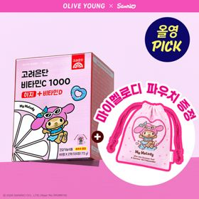 | 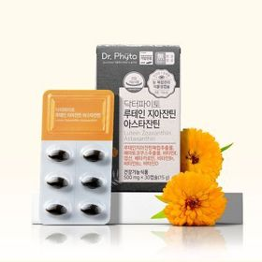 | 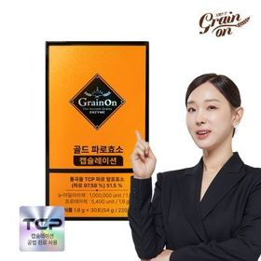 | 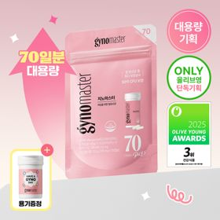 | 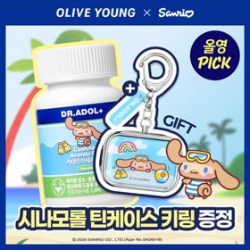 |  | 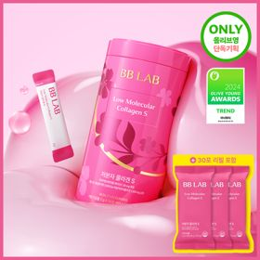 | 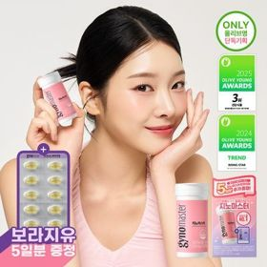 | 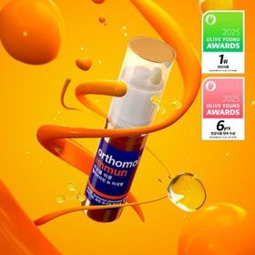 | 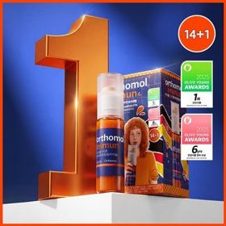
 | 카테고리 | 비타민C/항산화 | 루테인/눈건강 | 기타/특수목적 | 프로바이오틱스/유산균 | 기타/특수목적 | 다이어트/체중관리 | 피부/미용 | 프로바이오틱스/유산균 | 멀티비타민/종합비타민 | 멀티비타민/종합비타민
 | 브랜드 | 고려은단 | 닥터파이토 | 그레인온 | 지노마스터 | 닥터아돌 | 푸드올로지 | 비비랩 | 지노마스터 | 오쏘몰 | 오쏘몰
 | 상품명 | [9월 올영픽] 고려은단 비타민C1000 이지+비타민D 120정 (+마이멜로디 파우치) (60일분) | 닥터파이토 루테인 지아잔틴 아스타잔틴 30캡슐 (1개월분) | 그레인온 파로효소 골드 캡슐레이션 30포 (1개월분) | [올영단독] 지노마스터 질유산균 70캡슐 (70일분) | [9월 올영픽/품절대란] 닥터아돌 카테킨 아세로라 칼시페롤 C D 60정 (+시나모롤 틴케이스 키링) | [파격특가] 콜레올로지 컷팅 젤리 레몬/키위/석류 10+2+2포 기획 외 | [단독기획] 비비랩 저분자콜라겐S 30포 단품/더블기획 (1개월/2개월분) | 지노마스터 질유산균 30캡슐 기획 (+보라지유 5일분) (1개월분) | 오쏘몰 이뮨 멀티비타민&미네랄 30입 (1개월분) | 오쏘몰 이뮨 멀티비타민&미네랄 14+1입
 | 판매가 | 10,900원 | 14,360원 | 19,900원 | 90,000원 | 26,900원 | 18,400원 | 29,800원 | 27,400원 | 115,000원 | 55,900원
 | 링크 | 바로가기 | 바로가기 | 바로가기 | 바로가기 | 바로가기 | 바로가기 | 바로가기 | 바로가기 | 바로가기 | 바로가기

